关系图
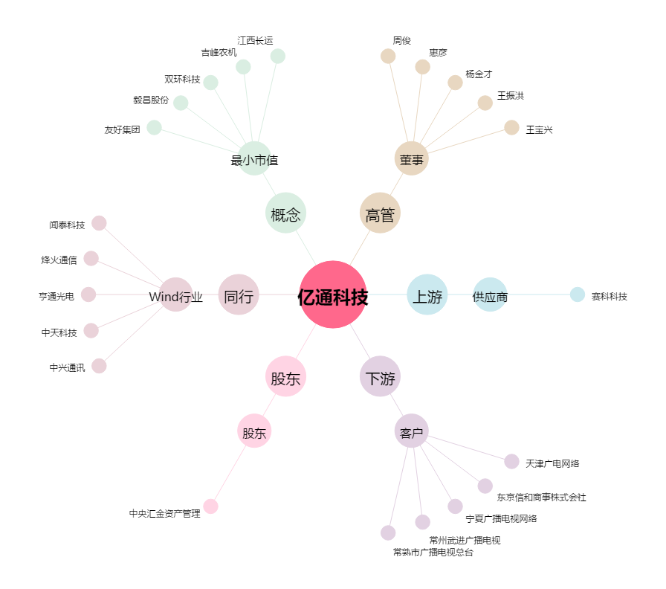
亿通科技[300211.SZ] - 关系概览图

